Лист1
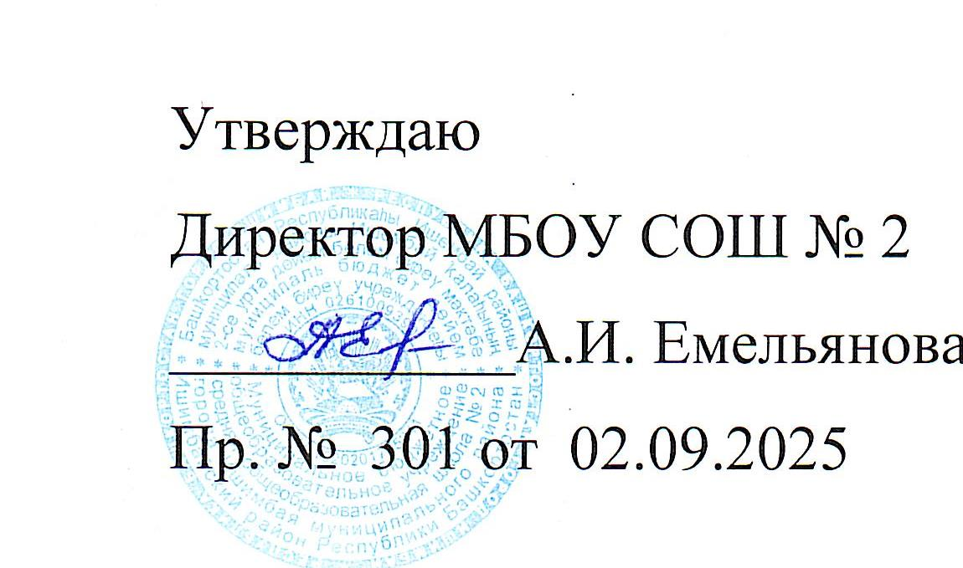

 |  |  | Расписание уроков на 2025-206 учебный год |  | МБОУ СОШ № 2 г. Ишимбая МР Ишимбайский район

 |  |  |  |  | (1 корпус, 2 смена )

 |  |  |  | ПОНЕДЕЛЬНИК |  |  |  | ПОНЕДЕЛЬНИК
 | 6б | 6в | 6г | 6д | 6ж | 7 в | 7 г | 7 д | 7е
6 | математика 49 | математика |  |  |  |  |  | физкультура |  | 6
7 | муз/ИЗО 36/37 | русский | русский 10 | математика | кл.час17 | кл.час38 | кл.час 40 | алгебра 49 | русский 52 | 7
8 | русский 50 | литература | муз/ИЗО 36/37 | анг. язык 39/41 | муз/ИЗО 36/37 | русский 38 | родной язык 52/47 | геометрия 49 | алгебра | 8
9 | литература 50 | ИЗО/муз 37/36 | анг. язык 54/40 | ИЗО/муз 37/36 | анг. язык 39/41 | литература 38 | русский 52 | география 43 | геометрия | 9
10 | история 46 | кл.час 17 | математика 44 | русский 10 | русский | анг.яз 40/ инф. 45 | физика 22 | русский 50 | труд 37/1 | 10
11 | анг. язык 39/40 | физкультура | история 46 | литература 10 | литература | анг.яз 41/ инф. 45 | физика 22 | литература 50 | труд 37/1 | 11
12 | кл.час 48 |  | литература 10 | история 46 | математика | физика 22 | труд 37/1 | кл.час 50 | физкультура | 12
13 |  |  | кл.час 30 | кл.час 48 |  | физика 22 | труд 37/1 |  | история 46 | 13

 |  |  |  | ВТОРНИК |  |  |  | ВТОРНИК
 | 6б | 6в | 6г | 6д | 6ж | 7в | 7г | 7д | 7е
6 |  |  |  | математика |  |  |  |  |  | 6
7 | физкультура | родной яз. |  | русский 10 | труд 37/1 | алгебра 49 | анг.яз 40/ инф. 45 |  |  | 7
8 | география 43 | история 46 | анг. язык 54/40 | физкультура | труд 37/1 | геометрия 49 | анг.яз 41/ инф. 45 | родной язык 48/50 | родной язык 48/50 | 8
9 | анг. язык 39/40 | анг. язык 54/41 | математика 44 | география 43 | математика | русский 38 | биология 24 | русский 50 | история 46 | 9
10 | математика 49 | русский | физкультура | анг. язык 39/41 | русский | родной яз 38 | русский 52 | биология 24 | анг.яз 40/ инф. 45 | 10
11 | род.язык | литература | русский 10 | история 46 | литература | анг. язык 40/41 | литература 52 | алгебра 49 | анг.яз ?/ инф. 45 | 11
12 | русский 50 | математика | история 46 |  | история 17 | биология 24 | алгебра 22 | физкультура | русский 52 | 12
13 |  |  | литература 10 |  |  |  | геометрия 22 | история 46 | литература 52 | 13

 |  |  |  | СРЕДА |  |  |  | СРЕДА
 | 6б | 6в | 6г | 6д | 6ж | 7в | 7г | 7д | 7е
 |  |  |  |  |  |  |  | анг.яз 40/ инф. 45
6 |  | русский |  | труд 37/1 |  |  |  | анг.яз 41/ инф. 45 |  | 6
7 |  | русский | родной яз. 10 | труд 37/1 | история 17 | история 42 | физкультура | геометрия 49 | алгебра | 7
8 | математика 49 | труд 37/1 | математика 44 | русский 10 | физкультура | история 42 | русский 52 | история 46 | геометрия | 8
9 | русский 50 | труд | география 43 | математика | анг. язык 39/41 | русский 38 | родная лит 52/47 | вис 49 | анг. язык 40/? | 9
10 | труд 37/1 | математика | русский 10 | анг. язык 39/41 | русский | литература 38 | география 43 | русский 50 | физика 22 | 10
11 | труд 37/1 | география 43 | история 46 | литература 10 | русский | алгебра 49 | история 42 | литература 50 | физика 22 | 11
12 | литература 50 | история 46 | труд 37/1 |  | математика | физкультура | литература 52 |  | география 43 | 12
13 | история 46 |  | труд 37/1 |  |  | география 43 |  |  | физкультура | 13

 |  |  |  | ЧЕТВЕРГ |  |  |  | ЧЕТВЕРГ
 | 6б | 6в | 6г | 6д | 6ж | 7в | 7г | 7д | 7е
6 |  |  |  | баш. гр Т |  | физкультура |  |  |  | 6
7 | биология | русский | физкультура | род.лит.Т/рг 10 | род.лит. Т/рг47 | кл.час 38 | анг. язык 40/41 | география 43 | алгебра | 7
8 | математика 49 | литература | анг. язык 54/40 | биология | математика | география 43 | физкультура | родная лит 48/50 | родная лит 48/50 | 8
9 | анг. язык 39/40 | анг. язык 54/41 | русский 10 | математика | биология | геометрия 49 | ИЗО/муз 37/36 | русский 50 | русский 52 | 9
10 | русский 50 | баш. МН | математика 44 | русский 10 | география 43 | вис 49 | алгебра 22 | анг. язык 40/41 | биология | 10
11 | русский 50 | математика | биология | русский 10 | русский | баш.языкТХ | геометрия 22 | ИЗО/муз 37/36 | русский 52 | 11
12 | история 46 | биология | литература 10 | родн. яз/ баш.язХ | родн.яз/род.язТН | ИЗО/муз 37/36 | русский 52 | физика 22 | вис | 12
13 |  |  |  |  |  |  |  | физика 22 | ИЗО/муз 37/36 | 13

 |  |  |  | ПЯТНИЦА |  |  |  | ПЯТНИЦА
 | 6б | 6в | 6г | 6д | 6ж | 7в | 7г | 7д | 7е
 |  |  |  |  | башТ рг
6 |  |  | баш. яз МН |  | математика | алгебра 49 |  |  | русский 52 | 6
7 | математика 49 | русский | русский 10 | физкультура | анг. язык 39/41 | труд 37/1 | география 43 | родной БбашХ | род и баш. ргМ | 7
8 | русский 50 | родная лит | математика 44 | русский 10 | история 17 | труд 37/1 | родной язык 47/52 | анг. язык 40/41 | география 43 | 8
9 | литература 50 | анг. язык 54/41 | русский 10 | история 46 | русский | русский 38 | история 42 | алгебра 49 | анг. язык 40/? | 9
10 | род.лит | физкультура | родная лит. ? | литература 10 | литература | родная лит 38 | анг. язык 40/41 | труд 37/1 | история 46 | 10
11 | баш. ТХ | история 46 |  | математика | физкультура | анг. язык 40/41 | алгебра 22 | труд 37/1 |  | 11
12 | физкультура | математика |  | род.яз Т бгр/ рг 10 | род.яз Т | история 42 | вис 22 | история 46 |  | 12
13 |  |  |  |  |  |  | история 42 | башТ |  | 13
14 |  |  |  |  |  |  |  |  |  | 14

